测试详情
测试详情
用例ID | 模块 | 用例介绍 | 用例名字 | 测试结果 | 失败原因 | 截图 | 日志
2 | 我的 | 登录 | test_home_login2 | 失败 | 找不到元素 | 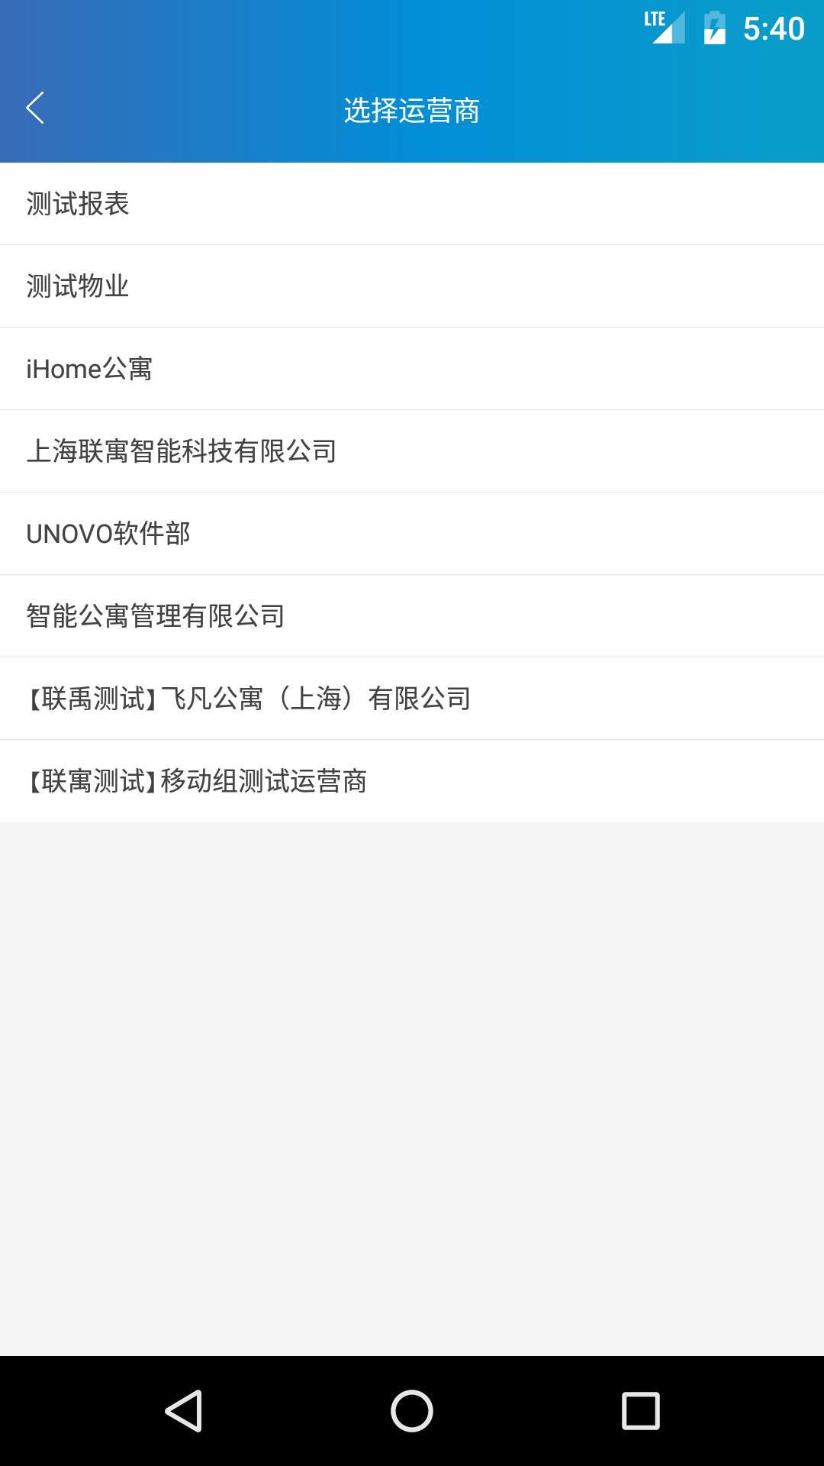
2 | 我的 | 登录 | test_home_login2 | 失败 | 找不到元素 | 